Sheet1
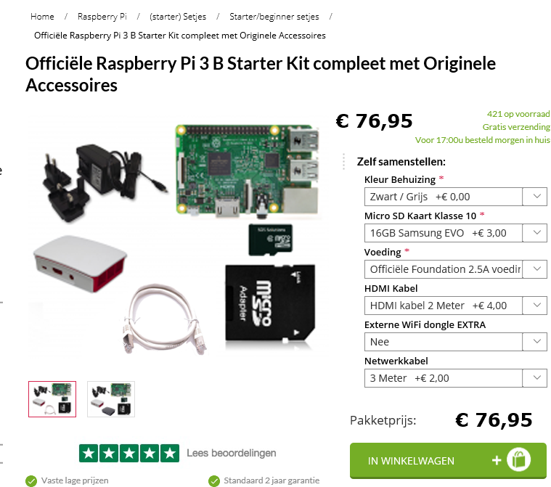
InfoDisplay - Hardware

Component | Kosten
Raspberry Pi model 3B 1024MB | € 41.20
Behuizing (Originele Raspberry Pi 3 B Foundation Behuizing Zwart/Grijs) | € 8.95
Micro SD kaartje klasse 10 16GB (of 8gb nodig, 3 euro meer voor 16Gb/ future use) | € 9.95
Originele Raspberry PI Foundation 2.5A voeding met 4 pluggen voor de 3B WIT | € 15.95
HDMI kabel (optioneel en lengte naar keuze) | € 5.50
Netwerkkabel 3 meter | € 5.50

Totaal: | € 87.05

SOS solution starterspakket | € 76.95
https://www.sossolutions.nl/

